q2
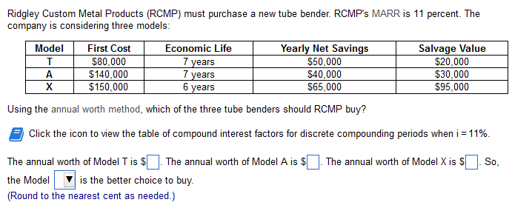
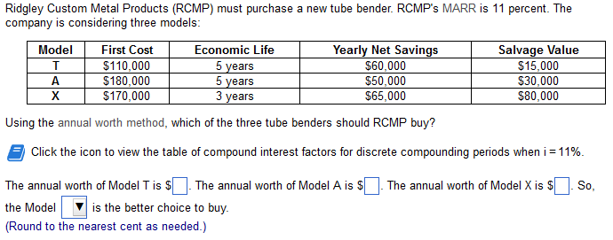

 | 110000 | 0.27057 | -29762.70 | 60000 | 15000 | 0.16057 | 2408.55
A: | 32645.85

 | 180000 | 0.27057 | -48702.6 | 50000 | 30000 | 0.16057 | 4817.1
A:
6114.50

 | 170000 | 0.40921 | -69565.7 | 65000 | 80000 | 0.29921 | 23936.8
A:
19371.1

